Lens Calculator (JP)
JAI Lens Calculator
Last updated: 10 June 2022

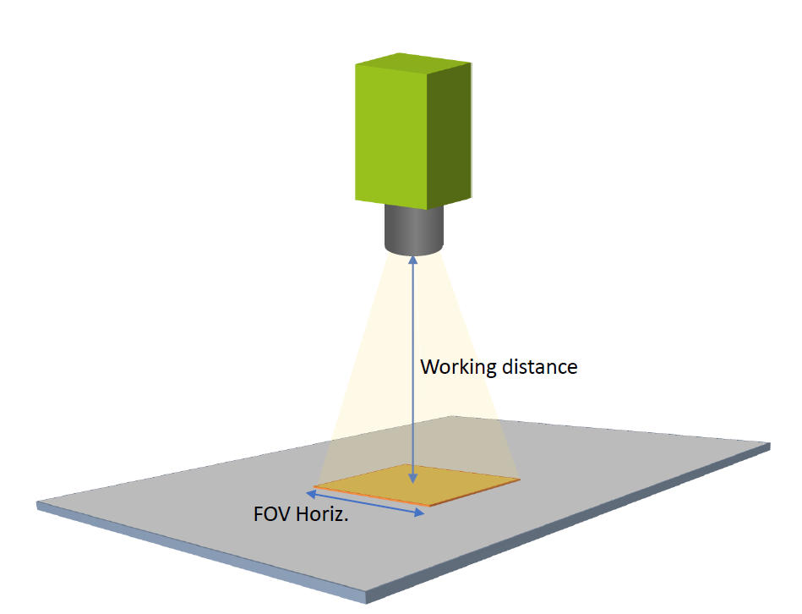
 | 焦点距離を計算するには

 |  | 必要な焦点距離を計算するには、カメラのモデル名、被写体までの距離、被写体の範囲（水平方向） を緑色のセルに入力してください。
 |  | Note: カメラ モデルをクリックすると、リストが表示され、機種が選択できます。

 |  | ご入力ください |  |  |  |  | 結果
 |  | カメラ モデル | 被写体までの距離 |  | 被写体の範囲 （水平方向） |  | 焦点距離 |  | FOV 画角 (水平方向)
 |  | GOX-2402 | 400.00 | mm | 300.00 | mm | 8.6 | mm | 41.1 | deg

 | 解像度の確認

 |  | 下の緑のボックスに、被写体の最小サイズを入力ください。
 |  | 単純なエッジ検出には、最低 2 ピクセルが必要ですが、 3 ～ 4 ピクセル以上が望ましいです。
 |  | 結果のピクセル数が思ったよりも小さい場合、または垂直方向の FOV（画角） が小さすぎる場合は、より高解像度のカメラを使用する必要があります。 |  |  |  |  |  |  |  |  | 最小被写体 サイズの例:
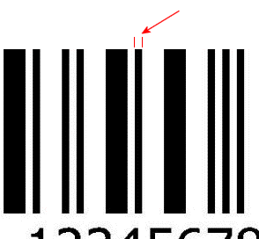
 |  | ご入力ください |  |  |  |  | 結果
 |  | カメラ モデル | FOV 水平方向 |  | 最小被写体 サイズ |  | 最小被写体サイズに対するPixel数 |  | 垂直方向 FOV(画角)
 |  | GOX-2402 | 300.000 | mm | 1.000 | mm | 6.4 | px | 187.500 | mm |  | 一次元バーコードの最も細い線の幅

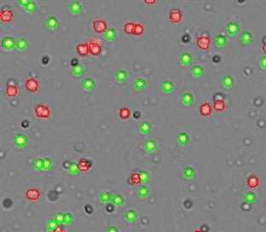
 |  |  | Reference Data (do not edit)

 |  |  |  |  |  |  |  |  |  |  |  | 検出/カウントする必要がある最小セルの直径
 |  | Camera Model | Sensor Horiz. | px | Sensor Vert. | px
 |  | GOX-2402 | 6.62 | 1920 | 4.14 | 1200
 |  | GOX-3200 | 7.07 | 2048 | 8.83 | 1536
 |  | GOX-3201 | 7.07 | 2048 | 8.83 | 1536
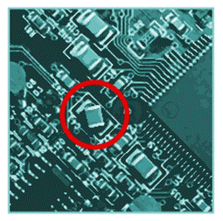
 |  | GOX-5102 | 8.45 | 2448 | 7.07 | 2048
 |  | GOX-5103 | 8.45 | 2448 | 7.07 | 2048
 |  | GOX-5105 | 6.77 | 2472 | 5.65 | 2064
 |  | GOX-8105 | 7.82 | 2856 | 7.8 | 2848
 |  | GOX-8901 | 14.13 | 4096 | 7.45 | 2160
 |  | GOX-12401 | 14.13 | 4096 | 10.35 | 3000 |  |  |  |  |  | 検出しなければならない最小の位置ずれ幅
 |  | GOX-12405 | 11.31 | 4128 | 8.24 | 3008
 |  | GOX-16205 | 14.59 | 5328 | 8.32 | 3040
 |  | GOX-20405 | 12.36 | 4512 | 12.36 | 4512
 |  | GOX-24505 | 14.59 | 5328 | 12.62 | 4608
 |  | GO-2400 | 11.3 | 1936 | 7.13 | 1216
 |  | GO-2401 | 11.3 | 1936 | 7.13 | 1216
 |  | GO-5000 | 12.8 | 2560 | 10.2 | 2048
 |  | GO-5100 | 8.5 | 2464 | 7.09 | 2056
 |  | GO-5101 | 8.5 | 2464 | 7.09 | 2056
 |  | SP-5000 | 12.8 | 2560 | 10.2 | 2048
 |  | SP-12000 | 22.5 | 4096 | 16.9 | 3072
 |  | SP-12400 | 14.18 | 4112 | 10.37 | 3008
 |  | SP-12401M | 14.18 | 4112 | 10.37 | 3008
 |  | SP-12401C | 14.1 | 4088 | 10.35 | 3000
 |  | SP-20000 | 32.77 | 5120 | 24.58 | 3840
 |  | SP-25000 | 12.8 | 5120 | 12.8 | 5120
 |  | SP-45000 | 26.2 | 8192 | 17.4 | 5460
 |  | SP-45001 | 26.2 | 8192 | 17.4 | 5460
 |  | AP-1600 | 5.02 | 1456 | 3.75 | 1088
 |  | AP-3200 | 7.12 | 2064 | 5.33 | 1544
 |  | FS-1600 | 4.97 | 1440 | 3.73 | 1080
 |  | FS-3200 | 7.07 | 2048 | 5.3 | 1536
 |  | FSFE-1600 | 4.97 | 1440 | 3.73 | 1080
 |  | FSFE-3200 | 7.07 | 2048 | 5.3 | 1536

